叠层结构
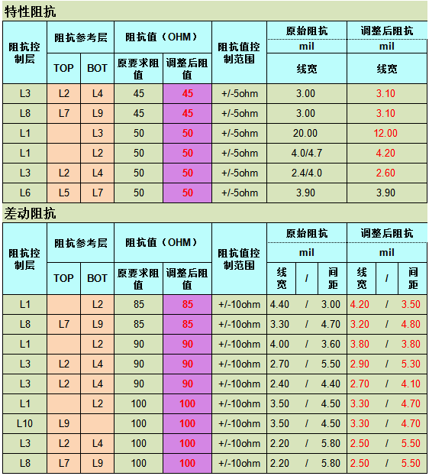
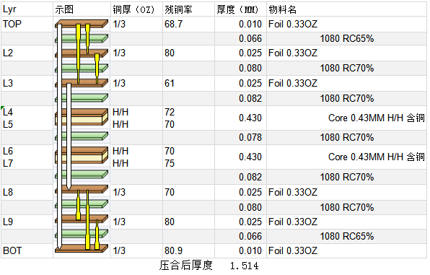
叠层结构
 |  | DK | DF
 | 绿油层 | 3.50 | /
 |  | 4.000 | 0.018

 |  | 4.000 | 0.018

 |  | 4.000 | 0.018
 |  | 4.200 | 0.015

 |  | 4.000 | 0.018
 |  | 4.200 | 0.015

 |  | 4.000 | 0.018

 |  | 4.000 | 0.018

 |  | 4.000 | 0.018

阻抗截图
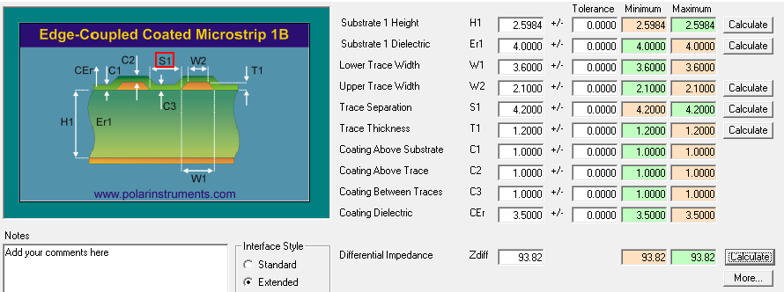
L3&L8 45ohm | L3 50 Ohm | L6 50 Ohm | L1 参考L3 50 Ohm
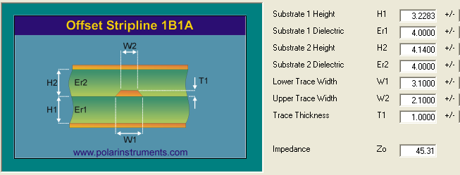
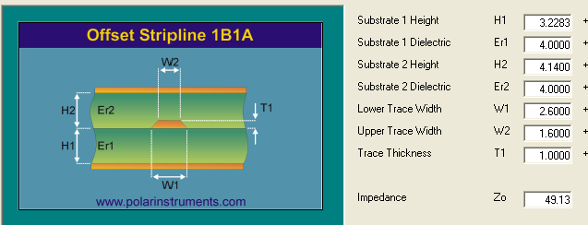
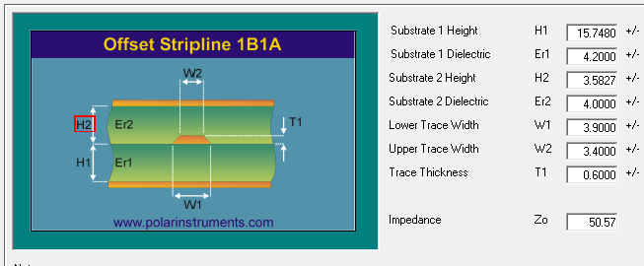
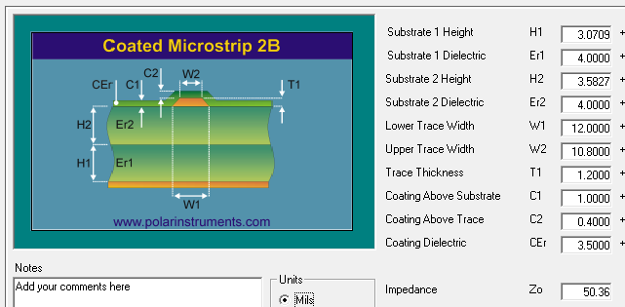

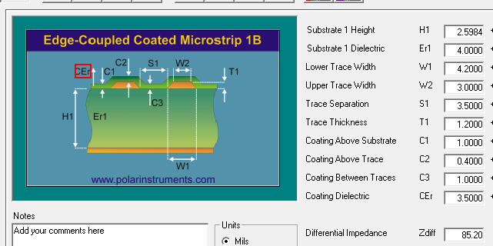
L1 参考L2 50 Ohm | L1 85 Ohm | L1 90 Ohm | L3 90 Ohm
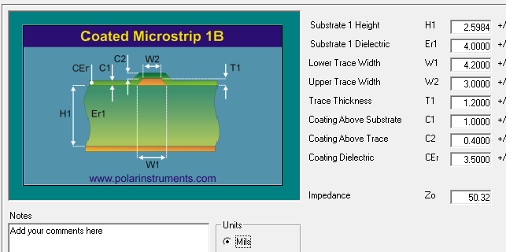
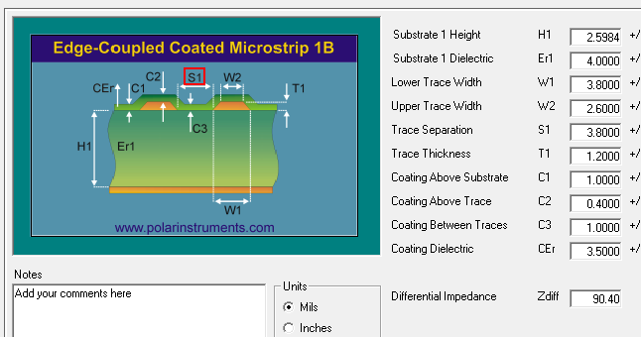
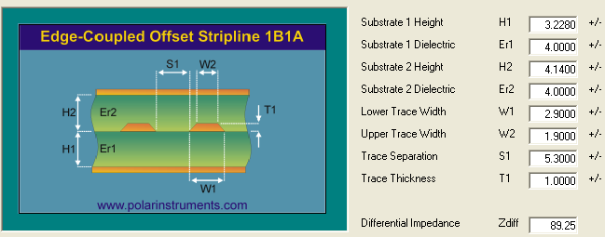

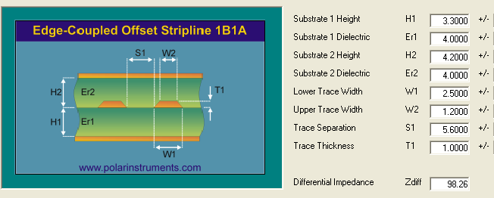
L3 90 Ohm | L8 85 Ohm | L1&L10 100 Ohm | L3&L8 100ohm
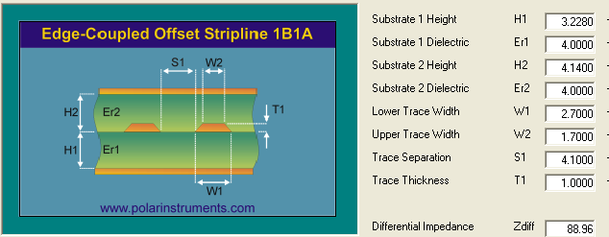
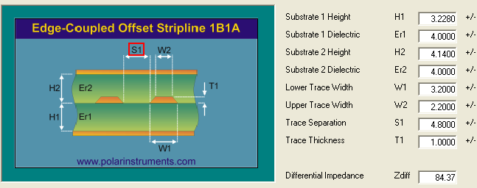
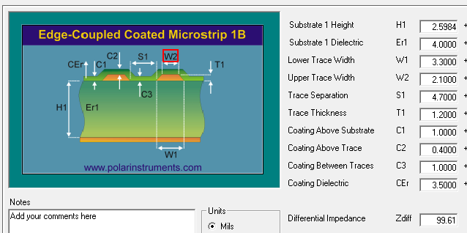

L1 95 Ohm

